Sheet1
Testing for comparison
Heat Transfer with bar and hinge model
Q | 10

 | a=10 |  |  |  |  |  |  |  | a=20 |  |  |  |  |  |  |  | a=30
W | 0 | 0.1 | 0.2 | 0.3 | 0.4 | 0.6 | 0.8 | W | 0 | 0.1 | 0.2 | 0.3 | 0.4 | 0.6 | 0.8 | W | 0 | 0.1 | 0.2 | 0.3 | 0.4 | 0.6 | 0.8
L | 1 | 1 | 1 | 1 | 1 | 1 | 1 | L | 1 | 1 | 1 | 1 | 1 | 1 | 1 | L | 1 | 1 | 1 | 1 | 1 | 1 | 1
L1 | 1 | 1 | 1 | 1 | 1 | 1 | 1 | L1 | 1 | 1 | 1 | 1 | 1 | 1 | 1 | L1 | 1 | 1 | 1 | 1 | 1 | 1 | 1
L2 | 1 | 1 | 1 | 1 | 1 | 1 | 1 | L2 | 1 | 1 | 1 | 1 | 1 | 1 | 1 | L2 | 1 | 1 | 1 | 1 | 1 | 1 | 1
tc | 0.001 | 0.001 | 0.001 | 0.001 | 0.001 | 0.001 | 0.001 | tc | 0.001 | 0.001 | 0.001 | 0.001 | 0.001 | 0.001 | 0.001 | tc | 0.001 | 0.001 | 0.001 | 0.001 | 0.001 | 0.001 | 0.001
tp1 | 0.01 | 0.01 | 0.01 | 0.01 | 0.01 | 0.01 | 0.01 | tp1 | 0.01 | 0.01 | 0.01 | 0.01 | 0.01 | 0.01 | 0.01 | tp1 | 0.01 | 0.01 | 0.01 | 0.01 | 0.01 | 0.01 | 0.01
tp2 | 0.01 | 0.01 | 0.01 | 0.01 | 0.01 | 0.01 | 0.01 | tp2 | 0.01 | 0.01 | 0.01 | 0.01 | 0.01 | 0.01 | 0.01 | tp2 | 0.01 | 0.01 | 0.01 | 0.01 | 0.01 | 0.01 | 0.01
alpha | 10 | 10 | 10 | 10 | 10 | 10 | 10 | alpha | 20 | 20 | 20 | 20 | 20 | 20 | 20 | alpha | 30 | 30 | 30 | 30 | 30 | 30 | 30
K_s | 0.3 | 0.3 | 0.3 | 0.3 | 0.3 | 0.3 | 0.3 | K_s | 0.3 | 0.3 | 0.3 | 0.3 | 0.3 | 0.3 | 0.3 | K_s | 0.3 | 0.3 | 0.3 | 0.3 | 0.3 | 0.3 | 0.3
K_air | 0.026 | 0.026 | 0.026 | 0.026 | 0.026 | 0.026 | 0.026 | K_air | 0.026 | 0.026 | 0.026 | 0.026 | 0.026 | 0.026 | 0.026 | K_air | 0.026 | 0.026 | 0.026 | 0.026 | 0.026 | 0.026 | 0.026
t_air | 1 | 1 | 1 | 1 | 1 | 1 | 1 | t_air | 1 | 1 | 1 | 1 | 1 | 1 | 1 | t_air | 1 | 1 | 1 | 1 | 1 | 1 | 1
N | 10 | 10 | 10 | 10 | 10 | 10 | 10 | N | 10 | 10 | 10 | 10 | 10 | 10 | 10 | N | 10 | 10 | 10 | 10 | 10 | 10 | 10
W/L | 0 | 0.1 | 0.2 | 0.3 | 0.4 | 0.6 | 0.8 | W/L | 0 | 0.1 | 0.2 | 0.3 | 0.4 | 0.6 | 0.8 | W/L | 0 | 0.1 | 0.2 | 0.3 | 0.4 | 0.6 | 0.8
Tave BH a=10 | 0 | 0.0249 | 0.0527 | 0.0734 | 0.0887 | 0.109 | 0.1217 | Tave BH a=20 | 0 | 0.018 | 0.0364 | 0.0503 | 0.0609 | 0.076 | 0.0859 | Tave BH a=30 | 0 | 0.0138 | 0.0273 | 0.0378 | 0.0459 | 0.0578 | 0.0659
Tmax BH a=10 | 0 | 0.03 | 0.0592 | 0.0798 | 0.0949 | 0.1156 | 0.128 | Tmax BH a=20 | 0 | 0.0207 | 0.0397 | 0.0538 | 0.0647 | 0.0804 | 0.091 | Tmax BH a=30 | 0 | 0.0155 | 0.0294 | 0.0401 | 0.0487 | 0.0613 | 0.0701
Tmax FE 2d | 0 | 0.02624 |  | 0.06664 |  | 0.1138
Tmax FE 3d | 0 | 0.01455 |  | 0.03499 |  | 0.07527

W/L |  | 0.1 | 0.3 | 0.6
Tmax FE 2d |  | 0.02624 | 0.06664 | 0.1138
Tmax FE 3d |  | 0.01455 | 0.04581 | 0.07527 |  |  |  |  |  |  |  |  |  |  |  |  |  |  | N=5 |  |  |  |  |  |  |  | N=20
 | Tmax FE 3d |  | Tmax FE 2d |  | Tave BH a=10 |  | Tmax BH a=10 |  | Tave BH a=20 |  | Tmax BH a=20 |  | Tave BH a=30 |  | Tmax BH a=30
0.1 | 0.01455 |  |  | 0 | 0 | 0 | 0 | 0 | 0 | 0 | 0 | 0 | 0 | 0 | 0
0.3 | 0.04581 | 0.1 | 0.02624 | 0.1 | 0.0249 | 0.1 | 0.03 | 0.1 | 0.018 | 0.1 | 0.0207 | 0.1 | 0.0138 | 0.1 | 0.0155
0.6 | 0.07527 | 0.3 | 0.06664 | 0.2 | 0.0527 | 0.2 | 0.0592 | 0.2 | 0.0364 | 0.2 | 0.0397 | 0.2 | 0.0273 | 0.2 | 0.0294
 |  | 0.6 | 0.1138 | 0.3 | 0.0734 | 0.3 | 0.0798 | 0.3 | 0.0503 | 0.3 | 0.0538 | 0.3 | 0.0378 | 0.3 | 0.0401
 |  |  |  | 0.4 | 0.0887 | 0.4 | 0.0949 | 0.4 | 0.0609 | 0.4 | 0.0647 | 0.4 | 0.0459 | 0.4 | 0.0487
 |  |  |  | 0.6 | 0.109 | 0.6 | 0.1156 | 0.6 | 0.076 | 0.6 | 0.0804 | 0.6 | 0.0578 | 0.6 | 0.0613
 |  |  |  | 0.8 | 0.1217 | 0.8 | 0.128 | 0.8 | 0.0859 | 0.8 | 0.091 | 0.8 | 0.0659 | 0.8 | 0.0701
 | Tmax FE 3d |  | Tmax FE 2d |  | Tave BH N=20 |  | Tmax BH N=20 |  | Tave BH N=10 |  | Tmax BH N=10 |  | Tave BH N=5 |  | Tmax BH N=5
0.1 | 0.01455 |  |  | 0 | 0 | 0 | 0 | 0 | 0 | 0 | 0 | 0 | 0 | 0 | 0
0.3 | 0.04581 | 0.1 | 0.02624 | 0.1 | 0.0185 | 0.1 | 0.0214 | 0.1 | 0.018 | 0.1 | 0.0207 | 0.1 | 0.017 | 0.1 | 0.0195
0.6 | 0.07527 | 0.3 | 0.06664 | 0.2 | 0.037 | 0.2 | 0.0404 | 0.2 | 0.0364 | 0.2 | 0.0397 | 0.2 | 0.0348 | 0.2 | 0.0379
 |  | 0.6 | 0.1138 | 0.3 | 0.0508 | 0.3 | 0.0544 | 0.3 | 0.0503 | 0.3 | 0.0538 | 0.3 | 0.0486 | 0.3 | 0.0521
 |  |  |  | 0.4 | 0.0614 | 0.4 | 0.0653 | 0.4 | 0.0609 | 0.4 | 0.0647 | 0.4 | 0.0609 | 0.4 | 0.0647
 |  |  |  | 0.6 | 0.0764 | 0.6 | 0.0808 | 0.6 | 0.076 | 0.6 | 0.0804 | 0.6 | 0.0745 | 0.6 | 0.079
 |  |  |  | 0.8 | 0.0863 | 0.8 | 0.0913 | 0.8 | 0.0859 | 0.8 | 0.091 | 0.8 | 0.0846 | 0.8 | 0.0897
 |  |  |  |  |  |  |  |  |  |  |  |  |  |  |  |  |  | W | 0 | 0.1 | 0.2 | 0.3 | 0.4 | 0.6 | 0.8 | W | 0 | 0.1 | 0.2 | 0.3 | 0.4 | 0.6 | 0.8
 |  |  |  |  |  |  |  |  |  |  |  |  |  |  |  |  |  | L | 1 | 1 | 1 | 1 | 1 | 1 | 1 | L | 1 | 1 | 1 | 1 | 1 | 1 | 1
 |  |  |  |  |  |  |  |  |  |  |  |  |  |  |  |  |  | L1 | 1 | 1 | 1 | 1 | 1 | 1 | 1 | L1 | 1 | 1 | 1 | 1 | 1 | 1 | 1
 |  |  |  |  |  |  |  |  |  |  |  |  |  |  |  |  |  | L2 | 1 | 1 | 1 | 1 | 1 | 1 | 1 | L2 | 1 | 1 | 1 | 1 | 1 | 1 | 1
 |  |  |  |  |  |  |  |  |  |  |  |  |  |  |  |  |  | tc | 0.001 | 0.001 | 0.001 | 0.001 | 0.001 | 0.001 | 0.001 | tc | 0.001 | 0.001 | 0.001 | 0.001 | 0.001 | 0.001 | 0.001
 |  |  |  |  |  |  |  |  |  |  |  |  |  |  |  |  |  | tp1 | 0.01 | 0.01 | 0.01 | 0.01 | 0.01 | 0.01 | 0.01 | tp1 | 0.01 | 0.01 | 0.01 | 0.01 | 0.01 | 0.01 | 0.01
 |  |  |  |  |  |  |  |  |  |  |  |  |  |  |  |  |  | tp2 | 0.01 | 0.01 | 0.01 | 0.01 | 0.01 | 0.01 | 0.01 | tp2 | 0.01 | 0.01 | 0.01 | 0.01 | 0.01 | 0.01 | 0.01
 |  |  |  |  |  |  |  |  |  |  |  |  |  |  |  |  |  | alpha | 20 | 20 | 20 | 20 | 20 | 20 | 20 | alpha | 20 | 20 | 20 | 20 | 20 | 20 | 20
 |  |  |  |  |  |  |  |  |  |  |  |  |  |  |  |  |  | K_s | 0.3 | 0.3 | 0.3 | 0.3 | 0.3 | 0.3 | 0.3 | K_s | 0.3 | 0.3 | 0.3 | 0.3 | 0.3 | 0.3 | 0.3
 |  |  |  |  |  |  |  |  |  |  |  |  |  |  |  |  |  | K_air | 0.026 | 0.026 | 0.026 | 0.026 | 0.026 | 0.026 | 0.026 | K_air | 0.026 | 0.026 | 0.026 | 0.026 | 0.026 | 0.026 | 0.026
 |  |  |  |  |  |  |  |  |  |  |  |  |  |  |  |  |  | t_air | 1 | 1 | 1 | 1 | 1 | 1 | 1 | t_air | 1 | 1 | 1 | 1 | 1 | 1 | 1
 |  |  |  |  |  |  |  |  |  |  |  |  |  |  |  |  |  | N | 5 | 5 | 5 | 5 | 5 | 5 | 5 | N | 20 | 20 | 20 | 20 | 20 | 20 | 20
 |  |  |  |  |  |  |  |  |  |  |  |  |  |  |  |  |  | W/L | 0 | 0.1 | 0.2 | 0.3 | 0.4 | 0.6 | 0.8 | W/L | 0 | 0.1 | 0.2 | 0.3 | 0.4 | 0.6 | 0.8
 |  |  |  |  |  |  |  |  |  |  |  |  |  |  |  |  |  | Tave BH N=5 | 0 | 0.017 | 0.0348 | 0.0486 | 0.0609 | 0.0745 | 0.0846 | Tave BH N=20 | 0 | 0.0185 | 0.037 | 0.0508 | 0.0614 | 0.0764 | 0.0863
 |  |  |  |  |  |  |  |  |  |  |  |  |  |  |  |  |  | Tmax BH N=5 | 0 | 0.0195 | 0.0379 | 0.0521 | 0.0647 | 0.079 | 0.0897 | Tmax BH N=20 | 0 | 0.0214 | 0.0404 | 0.0544 | 0.0653 | 0.0808 | 0.0913

 |  |  |  |  |  |  |  |  |  |  |  |  |  |  |  |  |  |  | t_air=0.5 |  |  |  |  |  |  |  | t_air=1.5
 |  |  |  |  |  |  |  |  |  |  |  |  |  |  |  |  |  | W | 0 | 0.1 | 0.2 | 0.3 | 0.4 | 0.6 | 0.8 | W | 0 | 0.1 | 0.2 | 0.3 | 0.4 | 0.6 | 0.8
 |  |  |  |  |  |  |  |  |  |  |  |  |  |  |  |  |  | L | 1 | 1 | 1 | 1 | 1 | 1 | 1 | L | 1 | 1 | 1 | 1 | 1 | 1 | 1
 |  |  |  |  |  |  |  |  |  |  |  |  |  |  |  |  |  | L1 | 1 | 1 | 1 | 1 | 1 | 1 | 1 | L1 | 1 | 1 | 1 | 1 | 1 | 1 | 1
 |  |  |  |  |  | N- |  |  |  |  |  |  |  |  |  |  |  | L2 | 1 | 1 | 1 | 1 | 1 | 1 | 1 | L2 | 1 | 1 | 1 | 1 | 1 | 1 | 1
 |  |  |  |  |  |  |  |  |  |  |  |  |  |  |  |  |  | tc | 0.001 | 0.001 | 0.001 | 0.001 | 0.001 | 0.001 | 0.001 | tc | 0.001 | 0.001 | 0.001 | 0.001 | 0.001 | 0.001 | 0.001
 | Tmax FE 3d |  | Tmax FE 2d |  | Tave BH t_air=1.5 |  | Tmax BH t_air=1.5 |  | Tave BH t_air=1 |  | Tmax BH t_air=1 |  | Tave BH t_air=0.5 |  | Tmax BH t_air=0.5
0.1 | 0.01455 |  |  | 0 | 0 | 0 | 0 | 0 | 0 | 0 | 0 | 0 | 0 | 0 | 0
0.3 | 0.04581 | 0.1 | 0.02624 | 0.1 | 0.0189 | 0.1 | 0.0219 | 0.1 | 0.018 | 0.1 | 0.0207 | 0.1 | 0.016 | 0.1 | 0.0181
0.6 | 0.07527 | 0.3 | 0.06664 | 0.2 | 0.0397 | 0.2 | 0.0437 | 0.2 | 0.0364 | 0.2 | 0.0397 | 0.2 | 0.0299 | 0.2 | 0.0321
 |  | 0.6 | 0.1138 | 0.3 | 0.0562 | 0.3 | 0.0607 | 0.3 | 0.0503 | 0.3 | 0.0538 | 0.3 | 0.0394 | 0.3 | 0.0417
 |  |  |  | 0.4 | 0.0693 | 0.4 | 0.0742 | 0.4 | 0.0609 | 0.4 | 0.0647 | 0.4 | 0.0463 | 0.4 | 0.0486
 |  |  |  | 0.6 | 0.0883 | 0.6 | 0.0941 | 0.6 | 0.076 | 0.6 | 0.0804 | 0.6 | 0.0555 | 0.6 | 0.058
 |  |  |  | 0.8 | 0.1012 | 0.8 | 0.1079 | 0.8 | 0.0859 | 0.8 | 0.091 | 0.8 | 0.0612 | 0.8 | 0.064
 |  |  |  |  |  |  |  |  |  |  |  |  |  |  |  |  |  | tp1 | 0.01 | 0.01 | 0.01 | 0.01 | 0.01 | 0.01 | 0.01 | tp1 | 0.01 | 0.01 | 0.01 | 0.01 | 0.01 | 0.01 | 0.01
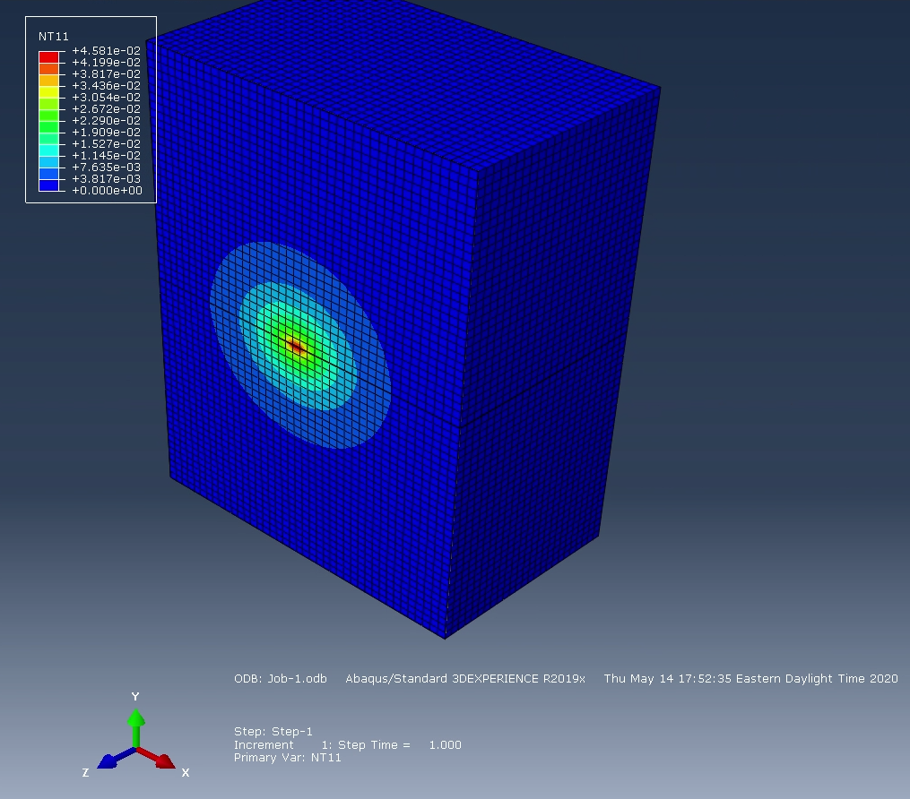
 |  |  |  |  |  |  |  |  |  |  |  |  |  |  |  |  |  | tp2 | 0.01 | 0.01 | 0.01 | 0.01 | 0.01 | 0.01 | 0.01 | tp2 | 0.01 | 0.01 | 0.01 | 0.01 | 0.01 | 0.01 | 0.01
 |  |  |  |  |  |  |  |  |  |  |  |  |  |  |  |  |  | alpha | 20 | 20 | 20 | 20 | 20 | 20 | 20 | alpha | 20 | 20 | 20 | 20 | 20 | 20 | 20
 |  |  |  |  |  |  |  |  |  |  |  |  |  |  |  |  |  | K_s | 0.3 | 0.3 | 0.3 | 0.3 | 0.3 | 0.3 | 0.3 | K_s | 0.3 | 0.3 | 0.3 | 0.3 | 0.3 | 0.3 | 0.3
 |  |  |  |  |  |  |  |  |  |  |  |  |  |  |  |  |  | K_air | 0.026 | 0.026 | 0.026 | 0.026 | 0.026 | 0.026 | 0.026 | K_air | 0.026 | 0.026 | 0.026 | 0.026 | 0.026 | 0.026 | 0.026
 |  |  |  |  |  |  |  |  |  |  |  |  |  |  |  |  |  | t_air | 0.5 | 0.5 | 0.5 | 0.5 | 0.5 | 0.5 | 0.5 | t_air | 1.5 | 1.5 | 1.5 | 1.5 | 1.5 | 1.5 | 1.5
 |  |  |  |  |  |  |  |  |  |  |  |  |  |  |  |  |  | N | 10 | 10 | 10 | 10 | 10 | 10 | 10 | N | 10 | 10 | 10 | 10 | 10 | 10 | 10
 |  |  |  |  |  |  |  |  |  |  |  |  |  |  |  |  |  | W/L | 0 | 0.1 | 0.2 | 0.3 | 0.4 | 0.6 | 0.8 | W/L | 0 | 0.1 | 0.2 | 0.3 | 0.4 | 0.6 | 0.8
 |  |  |  |  |  |  |  |  |  |  |  |  |  |  |  |  |  | Tave BH t_air=0.5 | 0 | 0.016 | 0.0299 | 0.0394 | 0.0463 | 0.0555 | 0.0612 | Tave BH t_air=1.5 | 0 | 0.0189 | 0.0397 | 0.0562 | 0.0693 | 0.0883 | 0.1012
 |  |  |  |  |  |  |  |  |  |  |  |  |  |  |  |  |  | Tmax BH t_air=0.5 | 0 | 0.0181 | 0.0321 | 0.0417 | 0.0486 | 0.058 | 0.064 | Tmax BH t_air=1.5 | 0 | 0.0219 | 0.0437 | 0.0607 | 0.0742 | 0.0941 | 0.1079

 |  |  |  |  |  |  |  |  | fem 3d W=0.3

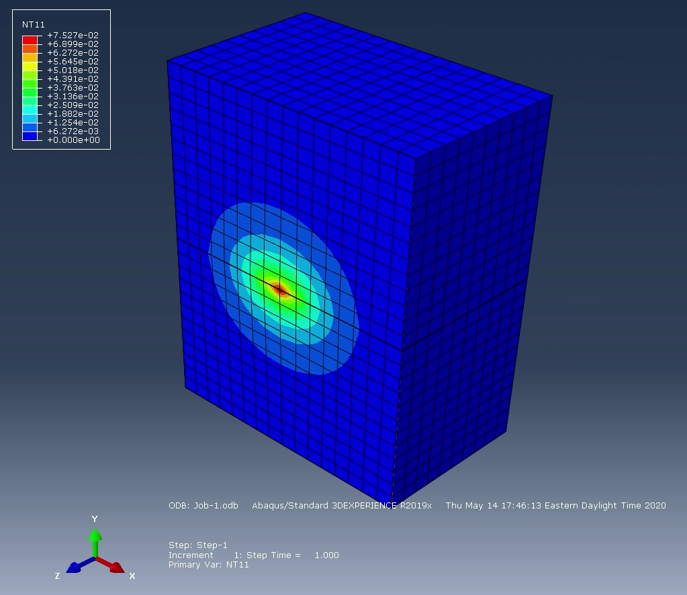
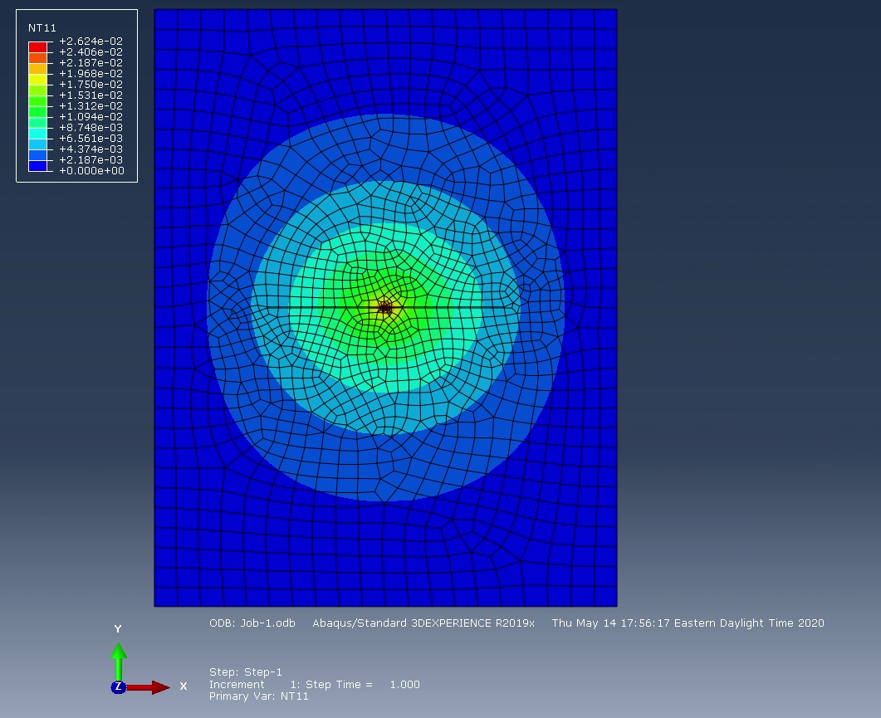

 |  |  |  |  |  |  |  |  | fem 3d W=0.6 |  |  |  |  |  |  |  |  |  |  |  | fem 2d W=0.1

